Hoja1
 | ALGORITMO SJF (Ejecuta primero el que tiene menor tiempo de CPU ) NONPREEMPTED

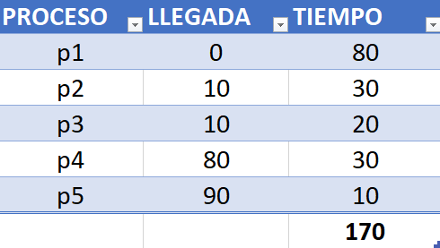

0
10
20
30
40
50
60
70
80
110
120
140
150
160
160
170
90
100
130

p1
p2
p3
p4
p5

